Apraksts
Secība | Darbību apraksts (Elektroenerģijas cenas biržā aplēsei tarifu projektam, kas stājas spēkā 2022.gada 1.augustā)* | Fin. instruments | Elektroniskā saite | Ekrānšāviņš
1 | Atrod mēneša nākotnes finanšu instrumentu ENOAFUTBLM###-yy (ar kuru hedžē Nord Pool biržas sistēmas cenas svārstības) Vietnē http://www.nasdaqomx.com/commodities/market-prices/history: 1) izvēlnē 'Types' izvēlas 'Month'; 2) izņem atzīmi no izvēlnes 'Traded'** (ja tā ir atzīmēta); 3) atrod nākotnes finanšu instrumentu ENOAFUTBLMAUG-22 un ENOAFUTBLMSEP-22 (skat. kolonnu DAILY FIX); 4) rādītājus ieraksta Aprēķinu lapā attiecīgi šūnās C5 un D5 | ENOAFUTBLM###-yy (ENOAFUTBLMAUG-22 ENOAFUTBLMSEP-22) | http://www.nasdaqomx.com/commodities/market-prices/history | 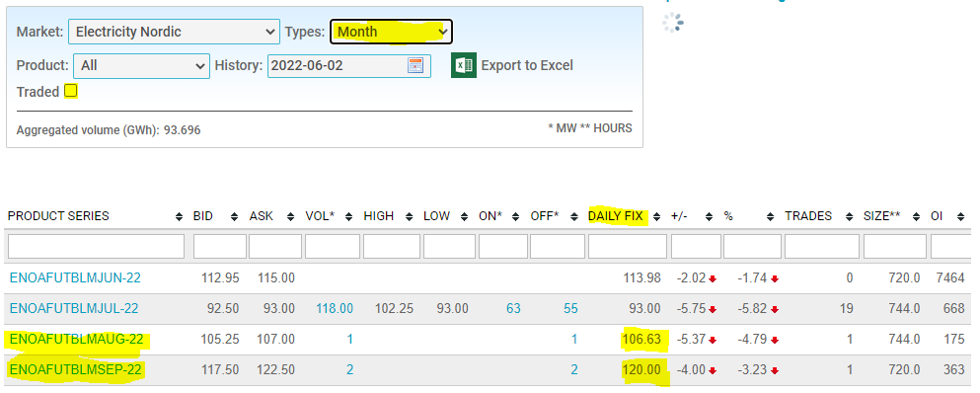
2 | Atrod mēneša nākotnes finanšu instrumentu SYHELAFUTBLM###-yy (ar kuru hedžē Nord Pool biržas Sistēmas cenas un Somijas tirdzniecības zonas cenu starpību) Vietnē http://www.nasdaqomx.com/commodities/market-prices/history: 1) izvēlnē 'Types' izvēlas 'Month'; 2) izņem atzīmi no izvēlnes 'Traded' (ja tā ir atzīmēta); 3) atrod nākotnes finanšu instrumentu SYHELAFUTBLMAUG-22 un SYHELAFUTBLMSEP-22 (skat. kolonnu DAILY FIX); 4) rādītājus ieraksta Aprēķinu lapā attiecīgi šūnās C12 un D12 | SYHELAFUTBLM###-yy (SYHELAFUTBLMAUG-22 SYHELAFUTBLMSEP-22) | http://www.nasdaqomx.com/commodities/market-prices/history
3 | Atrod ceturkšņa nākotnes finanšu instrumentu ENOFUTBLQ#-yy (ar kuru hedžē Nord Pool biržas sistēmas cenas svārstības) Vietnē http://www.nasdaqomx.com/commodities/market-prices/history: 1) izvēlnē 'Types' izvēlas 'Quarter'; 2) izņem atzīmi no izvēlnes 'Traded' (ja tā ir atzīmēta); 3) atrod nākotnes finanšu instrumentu ENOFUTBLQ4-22, ENOFUTBLQ1-23, ENOFUTBLQ2-23 un ENOFUTBLQ3-23 (skat. kolonnu DAILY FIX); 4) rādītājus ieraksta Aprēķinu lapā attiecīgi šūnās E7, F8, G9 un H10 | ENOFUTBLQ#-yy (ENOFUTBLQ4-22, ENOFUTBLQ1-23, ENOFUTBLQ2-23, ENOFUTBLQ3-23) | http://www.nasdaqomx.com/commodities/market-prices/history | 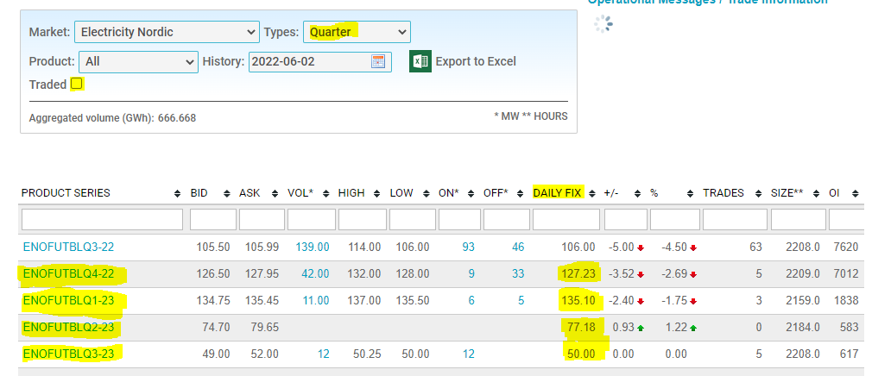
4 | Atrod ceturkšņa nākotnes finanšu instrumentu SYHELFUTBLQ#-yy (ar kuru hedžē Nord Pool biržas Sistēmas cenas un Somijas tirdzniecības zonas cenu starpību) Vietnē http://www.nasdaqomx.com/commodities/market-prices/history: 1) izvēlnē 'Types' izvēlas 'Quarter'; 2) izņem atzīmi no izvēlnes 'Traded' (ja tā ir atzīmēta); 3) atrod nākotnes finanšu instrumentu SYHELFUTBLQ4-22, SYHELFUTBLQ1-23, SYHELFUTBLQ2-23 un SYHELFUTBLQ3-23 (skat. kolonnu DAILY FIX); 4) rādītājus ieraksta Aprēķinu lapā attiecīgi šūnās E14, F15, G16 un H17 | SYHELFUTBLQ#-yy (SYHELFUTBLQ4-22, SYHELFUTBLQ1-23, SYHELFUTBLQ2-23 SYHELFUTBLQ3-23) | http://www.nasdaqomx.com/commodities/market-prices/history
5 | 2. un 4. punktā izmantots Somijas zonas finanšu instruments, kuram ir būtiski augstāka likviditāte par Latvijas zonai piesaistīto instrumentu. Tomēr elektroenerģijas cena rēķinā ir atkarīga no Latvijas zonas cenas, tāpēc papildus nepieciešams aplēsē iekļaut novērtējumu par Latvijas un Somijas cenu zonu vēsturisko cenu starpību. Tam izmantojam vidējo vērtību pēdējo 6 mēnešu cenu starpībām. 1) seko norādītajai saitei 2) izvēlas valstis 'LV' un 'FI' 3) izvēlas periodu 'Monthly' 4) veic nepieciešamo salīdzinājumu par 6 pēdējiem mēnešiem (darbs Aprēķinu lapā šūnu apgabalā C38:E43) | FIN-LV pēdējo 6 mēnešu Spot cenas starpība | https://www.nordpoolgroup.com/en/Market-data1/Dayahead/Area-Prices/LV/Hourly/?dd=LV&view=table | 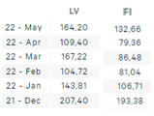
 |  |  | Darbs aprēķinu lapā!
4 | Summē 1+2+5 punktu cenas (mēnešiem) un 3+4+5 punktu cenas (ceturkšņiem) plus elektroenerģijas tirgotāja uzcenojums *** | finanšu instrumentu summas + eletroenerģijas tirgotāja uzcenojums | Darbs aprēķinu lapā!

 | * Aplēsi sāk gatavot, sākot ar mēnesi, kurā plānota tarifu projekta stāšanās spēkā: - ja tarifi stājas spēkā ar konkrēta ceturkšņa 1.mēnesi, tad aplēsei izmanto četru ceturkšņu prognozētās cenas; - ja tarifi stājas spēkā divus mēnešus pirms jauna ceturkšņa sākuma, tad aplēsei izmanto šo divu mēnešu un tiem sekojošo četru ceturkšņu prognozētās cenas; - ja tarifi stājas spēkā vienu mēnesi pirms jauna ceturkšņa sākuma, tad aplēsei izmanto šī viena mēneša un tam sekojošo četru ceturkšņu prognozētās cenas.
 | ** Izmantojot finanšu instrumentu datus, var gadīties, ka konkrētajā dienā darījumi ar izvēlēto finanšu instrumentu nav notikuši. Šādā gadījumā var izmantot datus par pēdējiem notikušajiem darījumiem iepriekšējās dienās. Lai šie dati parādītos meklējumos, ieteicams izņemt atzīmi izvēlnē 'Traded'.
 | *** Tarifu projektā iekļaujamo gala cenu rēķina kā vidējo svērto vai vidējo aritmētisko cenu no visām iegūtajām nākotnes cenām. Vidējo svērto cenu ieteicams izmantot tad, ja elektroenerģijas patēriņā ir novērojama izteikta sezonalitāte (svēršana pēc patēriņa apjomiem). Aprēķinu lapā piedāvātais aprēķins neietver svēršanu pēc apjomiem, tādā gadījumā nepieciešams pievienot papildu rindas.

